ניתוח איזור לעסקאות דמה
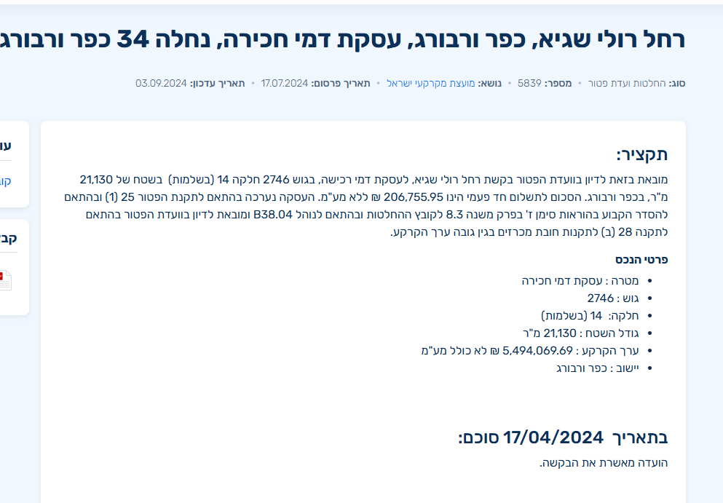
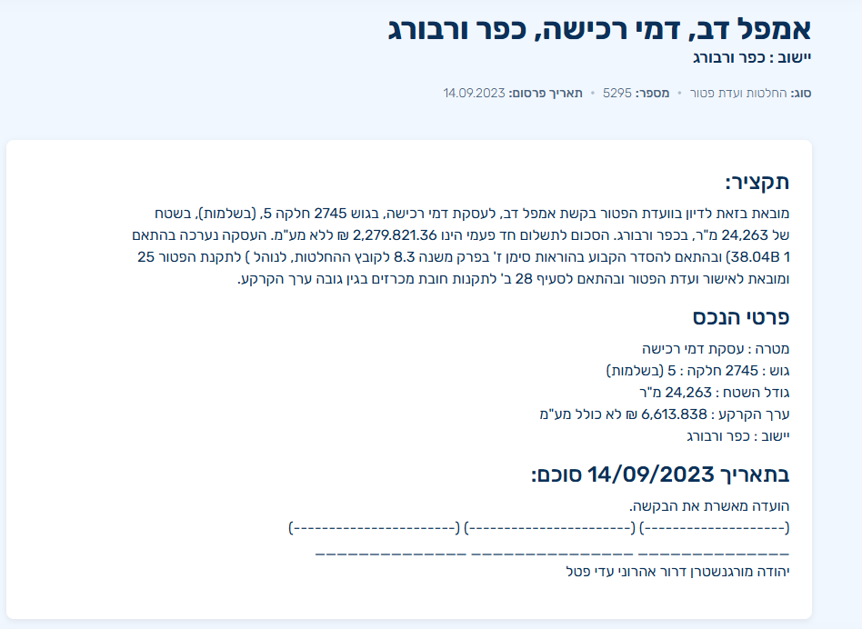
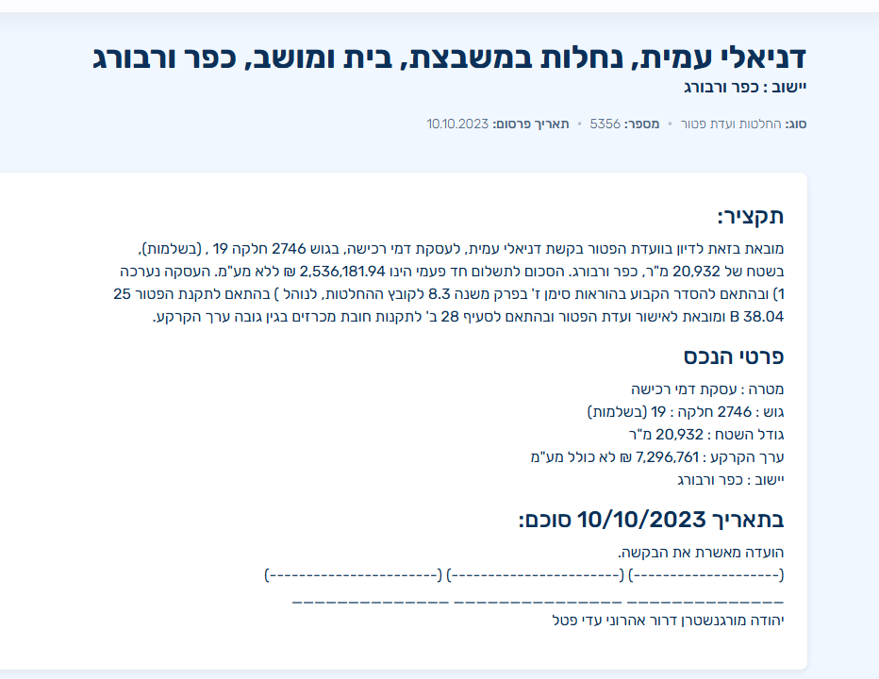
שומת
שווי מ"ר אקו' | ₪ 9,921
אחוז שנתי
שנים להיוון
שווי עדכני | ₪ 8,929
שווי לשומה | 9,000

תחשיב לפי מכירות בהרחבה
תאריך | גו"ח | מחיר עסקה | שטח המגרש | שטח בנוי | שנת בניה | התאמה למועד קובע | בניכוי יזמי 5% | עלויות בניה למ"ר | יתרה לקרע כולל | שטח אקו' | שווי מתואם כולל מעמ ופיתוח

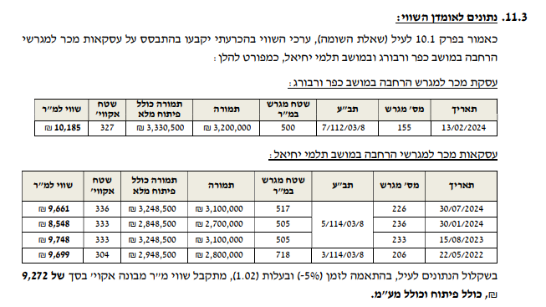

ניתוח שטח אקו |  |  |  | שטח מגרש
מהות | שטח | מקדם | סה"כ | 500
עיקרי ק.ק | 96.5 | 1 | 97
ממ"ד | 7 | 1 | 6
עיקרי ק.א | 103.5 | 1 | 104
יתרת ש"ש | 33 | 1 | 17
מרתף | 50 | 1 | 25
חצר | 364 | 0 | 91
סה"כ שטח אקו' |  |  | 339
שווי מגרש מתואם זמן 5% |  |  | 3,360,000
שווי מ"ר |  |  | 9,921
מקדם |  |  | 0.90
מתואם |  |  | 8,929
 | לשומה |  | 9,000

חישוב גדלי בתים
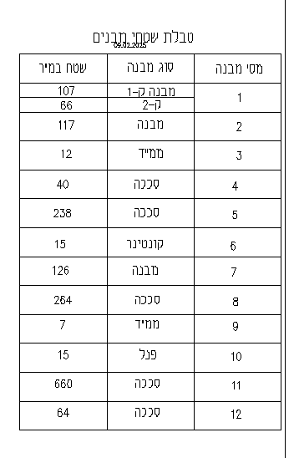
קיים | חתימת רמ"י | חתימת ועדה | מבנה 1 - בית מגורים ראשון | מבנה 2 - בית מגורים שני | מבנה 3 - סככה | מבנה 4- סככה | מבנה 5- קונטיינר | מבנה 6- בית שלישי | מבנה 7 -סככה | מבנה -8
מפת מדידה - מפרט רמ"י |  |  | 173 | 129 | 40 | 238 | 15 | 139 | 263 | 724
קומת עמודים
שטחי מגורים - קרקע
פרגולה + מרפסת אחורית
פרגולה קדמית |  |  |  |  |  |  |  | 15
פרגולה צידית
בליטת גג
שרות (ממ"ד)
קומת עמודים בהיתר
קומת עמודים ללא היתר
סה"כ מבנה |  |  | 173.00 | 129.00 | 40.00 | 238.00 | 15.00 | 153.80 | 263.00 | 724.00 | - | - | - | - | - | - | - | -
בהיתר | חתימת רמ"י | חתימת ועדה
היתר שנת 76 | V | V | 109
היתר שנת 98 - חלקאי
היתר שנת 99
היתר שנת 2000 - חקלאי
היתר שנת 2000 - חקלאי
היתר שנת 01- חקלאי

בהתר |  |  | - | - | - | - | - | - | - | - | - | - | - | - | - | - | - | -
פערים |  |  | 173.00 | 129.00 | 40.00 | 238.00 | 15.00 | 153.80 | 263.00 | 724.00 | - | - | - | - | - | - | - | -

פער מרפסות |  |  | -
 |  |  |  | 419,895
 |  |  |  | 375.00

דמי היתר ששולמו
בית 1 |  |  |  | -173.00
בית 2 |  |  |  | -129
מחסן |  |  |  | -
סה"כ |  |  |  | -302
היוון 3.75 |  |  |  | 375.00
סה"כ מטרים |  |  |  | 73
קיים |  |  |  | -
נותרו לבניה |  |  |  | 73

פערים בית מגורים
קומה תחתונה |  |  | היתר | בפועל | הפרש
מגורים |  |  |  |  | -
מקלט |  |  |  |  | -
סה"כ קומת קרקע |  |  | 0 | - | -

קומה עליונה |  |  | היתר | בפועל | הפרש
מגורים |  |  |  |  | -
מקלט |  |  |  |  | -
סה"כ קומת קרקע |  |  | 0 | - | -

סה"כ |  |  | 0 | 0 | 0

